Monty
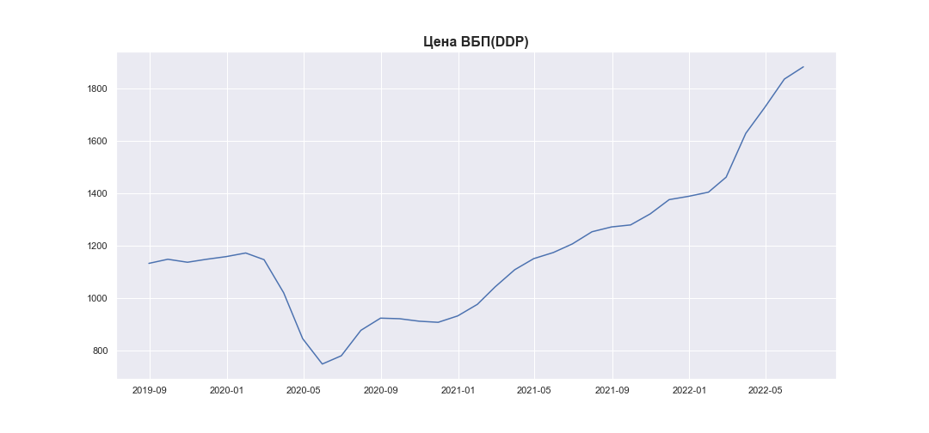
Date | MWP_PRICE_EUR_EU_MA
2019-06-30
2019-07-31
2019-08-31 | 1132.1148958
2019-09-30 | 1147.8003615
2019-10-31 | 1136.390992
2019-11-30 | 1147.7016234
2019-12-31 | 1157.8219856
2020-01-31 | 1171.7011397
2020-02-29 | 1146.2490609
2020-03-31 | 1019.8322315
2020-04-30 | 845.02532791
2020-05-31 | 748.30347101
2020-06-30 | 779.70423199
2020-07-31 | 876.82861969
2020-08-31 | 923.22572028
2020-09-30 | 921.08469586
2020-10-31 | 911.57237173
2020-11-30 | 907.31838556
2020-12-31 | 931.83997746
2021-01-31 | 975.89153239
2021-02-28 | 1042.4335777
2021-03-31 | 1107.8906609
2021-04-30 | 1150.1750377
2021-05-31 | 1173.4806247
2021-06-30 | 1206.2668424
2021-07-31 | 1252.6291953
2021-08-31 | 1271.1289723
2021-09-30 | 1278.7054781
2021-10-31 | 1320.7703726
2021-11-30 | 1375.206616
2021-12-31 | 1387.9597076
2022-01-31 | 1403.5595759
2022-02-28 | 1460.8553496
2022-03-31 | 1627.9080359
2022-04-30 | 1726.822377
2022-05-31 | 1834.986493
2022-06-30 | 1881.6667316

Triangle
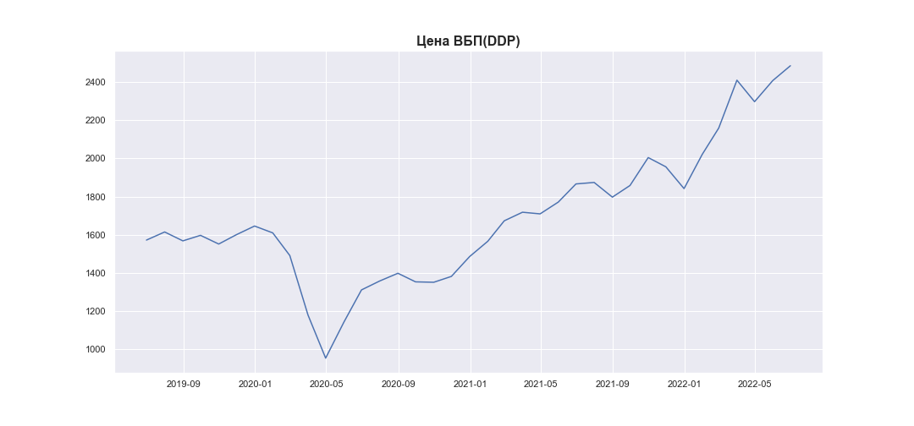
Date | MWP_PRICE_USD_CN
2019-06-30 | 1572.3357413
2019-07-31 | 1614.816336
2019-08-31 | 1568.243028
2019-09-30 | 1597.202565
2019-10-31 | 1551.6659071
2019-11-30 | 1600.4551905
2019-12-31 | 1645.945659
2020-01-31 | 1609.9799676
2020-02-29 | 1491.3588501
2020-03-31 | 1179.4502146
2020-04-30 | 953.89261823
2020-05-31 | 1142.2131691
2020-06-30 | 1311.3463224
2020-07-31 | 1358.0403023
2020-08-31 | 1398.501185
2020-09-30 | 1353.5168128
2020-10-31 | 1351.3268492
2020-11-30 | 1382.0773811
2020-12-31 | 1485.8947789
2021-01-31 | 1566.2403748
2021-02-28 | 1673.3466324
2021-03-31 | 1718.2648107
2021-04-30 | 1709.6883881
2021-05-31 | 1771.540697
2021-06-30 | 1866.486934
2021-07-31 | 1874.2657857
2021-08-31 | 1797.3757466
2021-09-30 | 1858.3714295
2021-10-31 | 2004.6550516
2021-11-30 | 1956.251939
2021-12-31 | 1842.034353
2022-01-31 | 2021.5865696
2022-02-28 | 2159.164732
2022-03-31 | 2410.1281834
2022-04-30 | 2297.4523348
2022-05-31 | 2408.0705134
2022-06-30 | 2485.7379459

Stone
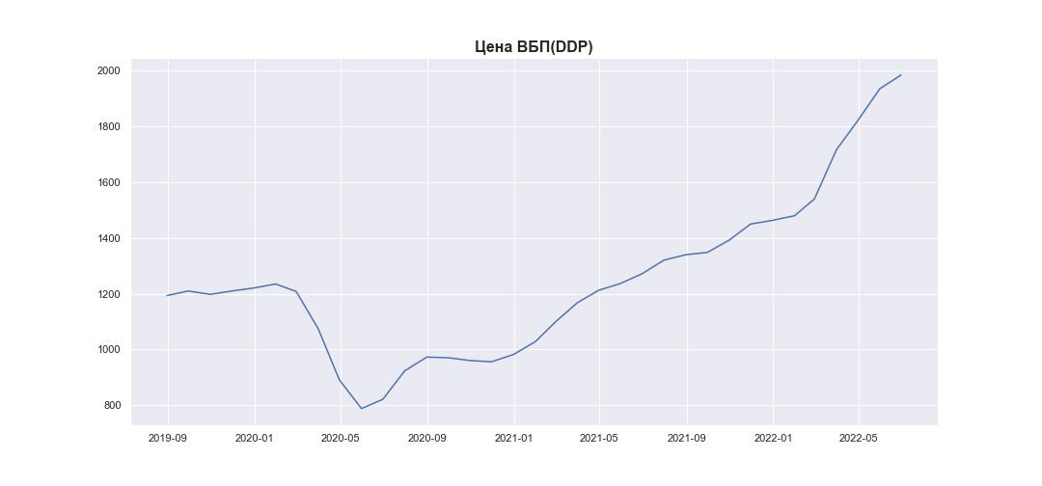
Date | MWP_PRICE_EUR_EU_MA
2019-06-30
2019-07-31
2019-08-31 | 1193.3435011
2019-09-30 | 1209.9003816
2019-10-31 | 1197.8571583
2019-11-30 | 1209.7961581
2019-12-31 | 1220.4787625
2020-01-31 | 1235.1289808
2020-02-29 | 1208.2628976
2020-03-31 | 1074.8229111
2020-04-30 | 890.30451279
2020-05-31 | 788.2092194
2020-06-30 | 821.3544671
2020-07-31 | 923.87465411
2020-08-31 | 972.8493714
2020-09-30 | 970.58940118
2020-10-31 | 960.54861461
2020-11-30 | 956.05829587
2020-12-31 | 981.94219843
2021-01-31 | 1028.441062
2021-02-28 | 1098.6798876
2021-03-31 | 1167.7734754
2021-04-30 | 1212.4069843
2021-05-31 | 1237.007326
2021-06-30 | 1271.6150003
2021-07-31 | 1320.5530395
2021-08-31 | 1340.0805818
2021-09-30 | 1348.0780047
2021-10-31 | 1392.4798378
2021-11-30 | 1449.9403169
2021-12-31 | 1463.4019136
2022-01-31 | 1479.8684412
2022-02-28 | 1540.3473135
2022-03-31 | 1716.6807046
2022-04-30 | 1821.0902869
2022-05-31 | 1935.2635204
2022-06-30 | 1984.5371055

Poly
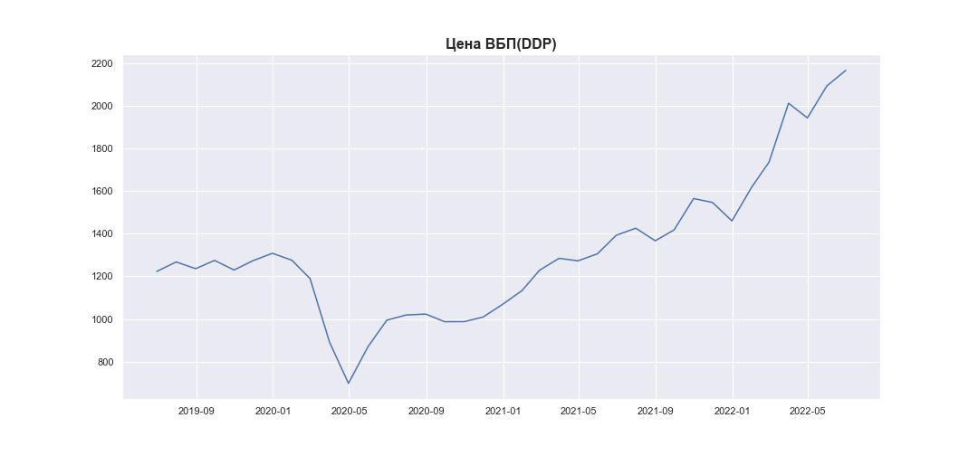
Date | MWP_PRICE_EUR_EU
2019-06-30 | 1223.2371631
2019-07-31 | 1267.6259846
2019-08-31 | 1236.1160085
2019-09-30 | 1274.9991999
2019-10-31 | 1229.9750653
2019-11-30 | 1273.4410921
2019-12-31 | 1308.396395
2020-01-31 | 1275.7762738
2020-02-29 | 1189.449232
2020-03-31 | 891.22085822
2020-04-30 | 698.91349185
2020-05-31 | 870.26710426
2020-06-30 | 994.84336946
2020-07-31 | 1019.4239712
2020-08-31 | 1023.3775362
2020-09-30 | 987.77798887
2020-10-31 | 988.03330164
2020-11-30 | 1009.3393818
2020-12-31 | 1068.6992421
2021-01-31 | 1133.4034329
2021-02-28 | 1228.9281313
2021-03-31 | 1284.7076169
2021-04-30 | 1272.9418764
2021-05-31 | 1305.8365682
2021-06-30 | 1392.9021355
2021-07-31 | 1425.9376409
2021-08-31 | 1366.8858321
2021-09-30 | 1417.9046047
2021-10-31 | 1564.7517928
2021-11-30 | 1546.5254354
2021-12-31 | 1459.9898068
2022-01-31 | 1616.2313582
2022-02-28 | 1735.6014887
2022-03-31 | 2011.2636717
2022-04-30 | 1942.6486838
2022-05-31 | 2092.5430714
2022-06-30 | 2165.3084589

